学习内生动机得分与游戏时长匹配
学号 | 内生动机得分 | 游戏时长（s） | 游戏时长（min） | 游戏得分 |  | 描述统计
21 | 1 | 276 | 4.6 | 60 |  |  | N | 最小值 | 最大值 | 均值 | 标准 偏差
14 | 1.3333333333 | 241 | 4.0166666667 | 60 |  | 低内生动机得分 | 19 | 1 | 3.6667 | 3.035088 | 0.7105444
3 | 3 | 258 | 4.3 | 100 |  | 低分游戏时长min | 19 | 3.65 | 8.0833 | 4.696491 | 1.0726766
9 | 3 | 305 | 5.0833333333 | 100 |  | 高分游戏时长min | 19 | 1.83 | 6.22 | 4.2746 | 1.13373
18 | 3 | 264 | 4.4 | 60 |  | 低分游戏得分 | 19 | 40 | 100 | 84.210526 | 20.6332497
22 | 3 | 265 | 4.4166666667 | 100 |  | 高分游戏得分 | 19 | 60 | 100 | 87.3684 | 16.61395
30 | 3 | 267 | 4.45 | 80 |  | 有效个案数（成列） | 19
33 | 3 | 219 | 3.65 | 60
35 | 3 | 485 | 8.0833333333 | 100
42 | 3 | 362 | 6.0333333333 | 60 |  | 相关性
2 | 3.3333333333 | 269 | 4.4833333333 | 100 |  |  |  | 低内生动机得分 | 高分内生动机 | 低分游戏时长min | 高分游戏时长min | 低分游戏得分 | 高分游戏得分
24 | 3.3333333333 | 250 | 4.1666666667 | 40 |  | 低内生动机得分 | 皮尔逊相关性 | 1 | .612** | 0.006 | -0.126 | .469* | -0.368
31 | 3.3333333333 | 382 | 6.3666666667 | 100 |  |  | Sig.（双尾） |  | 0.005 | 0.98 | 0.607 | 0.043 | 0.121
37 | 3.3333333333 | 252 | 4.2 | 100 |  |  | 个案数 | 19 | 19 | 19 | 19 | 19 | 19
41 | 3.3333333333 | 231 | 3.85 | 100 |  | 高分内生动机 | 皮尔逊相关性 | .612** | 1 | -0.057 | 0.149 | 0.378 | -0.432
17 | 3.6666666667 | 248 | 4.1333333333 | 100 |  |  | Sig.（双尾） | 0.005 |  | 0.815 | 0.542 | 0.11 | 0.065
38 | 3.6666666667 | 294 | 4.9 | 80 |  |  | 个案数 | 19 | 19 | 19 | 19 | 19 | 19
40 | 3.6666666667 | 231 | 3.85 | 100 |  | 低分游戏时长min | 皮尔逊相关性 | 0.006 | -0.057 | 1 | -0.235 | 0.161 | 0.178
44 | 3.6666666667 | 255 | 4.25 | 100 |  |  | Sig.（双尾） | 0.98 | 0.815 |  | 0.332 | 0.512 | 0.466
4 | 4 | 287 | 4.7833333333 | 100 |  |  | 个案数 | 19 | 19 | 19 | 19 | 19 | 19
16 | 4 | 330 | 5.5 | 100 |  | 高分游戏时长min | Sig.（双尾） | 0.607 | 0.542 | 0.332 |  | 0.372 | 0.268
20 | 4 | 110 | 1.8333333333 | 100 |  |  | 个案数 | 19 | 19 | 19 | 19 | 19 | 19
23 | 4 | 239 | 3.9833333333 | 100 |  | 低分游戏得分 | 皮尔逊相关性 | .469* | 0.378 | 0.161 | 0.217 | 1 | -0.29
26 | 4 | 204 | 3.4 | 100 |  |  | Sig.（双尾） | 0.043 | 0.11 | 0.512 | 0.372 |  | 0.228
28 | 4 | 346 | 5.7666666667 | 100 |  |  | 个案数 | 19 | 19 | 19 | 19 | 19 | 19
29 | 4 | 268 | 4.4666666667 | 60 |  | 高分游戏得分 | 皮尔逊相关性 | -0.368 | -0.432 | 0.178 | -0.268 | -0.29 | 1
34 | 4 | 231 | 3.85 | 100 |  |  | Sig.（双尾） | 0.121 | 0.065 | 0.466 | 0.268 | 0.228
1 | 4.3333333333 | 230 | 3.8333333333 | 80 |  |  | 个案数 | 19 | 19 | 19 | 19 | 19 | 19
5 | 4.3333333333 | 188 | 3.1333333333 | 100 |  | ** 在 0.01 级别（双尾），相关性显著。
7 | 4.3333333333 | 367 | 6.1166666667 | 80 |  | * 在 0.05 级别（双尾），相关性显著。
11 | 4.3333333333 | 212 | 3.5333333333 | 80
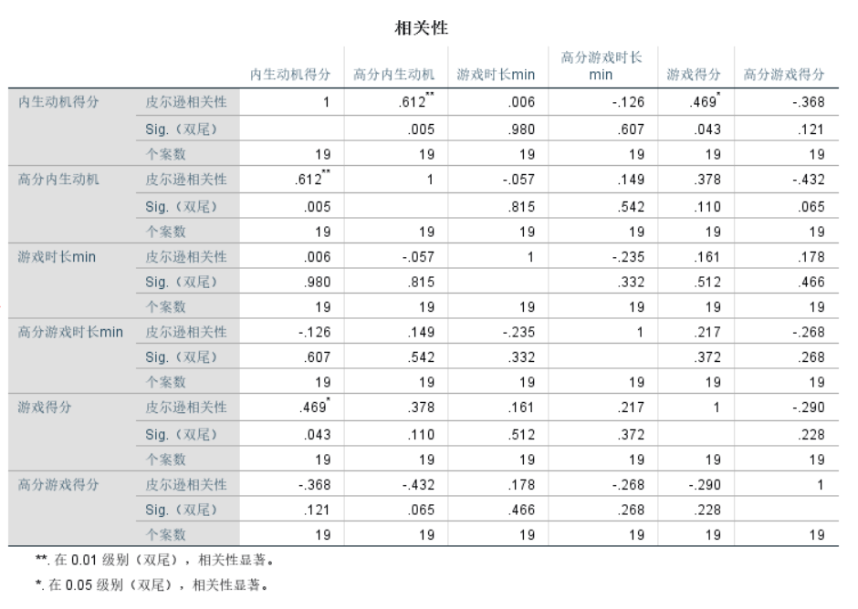
25 | 4.3333333333 | 230 | 3.8333333333 | 100
43 | 4.3333333333 | 239 | 3.9833333333 | 80
6 | 4.6666666667 | 276 | 4.6 | 60
39 | 4.6666666667 | 373 | 6.2166666667 | 60
45 | 4.6666666667 | 189 | 3.15 | 100
12 | 5 | 234 | 3.9 | 60
19 | 5 | 320 | 5.3333333333 | 100

 |  |  | 4.7833333333
 |  |  | 5.5
 |  |  | 3.9833333333
 |  |  | 3.4
 |  |  | 5.7666666667
 |  |  | 4.4666666667
 |  |  | 3.85
 |  |  | 3.8333333333
 |  |  | 3.1333333333
 |  |  | 6.1166666667
 |  |  | 3.5333333333
 |  |  | 3.8333333333
 |  |  | 3.9833333333
 |  |  | 4.6
 |  |  | 6.2166666667
 |  |  | 3.15
 |  |  | 3.9
 |  |  | 5.3333333333

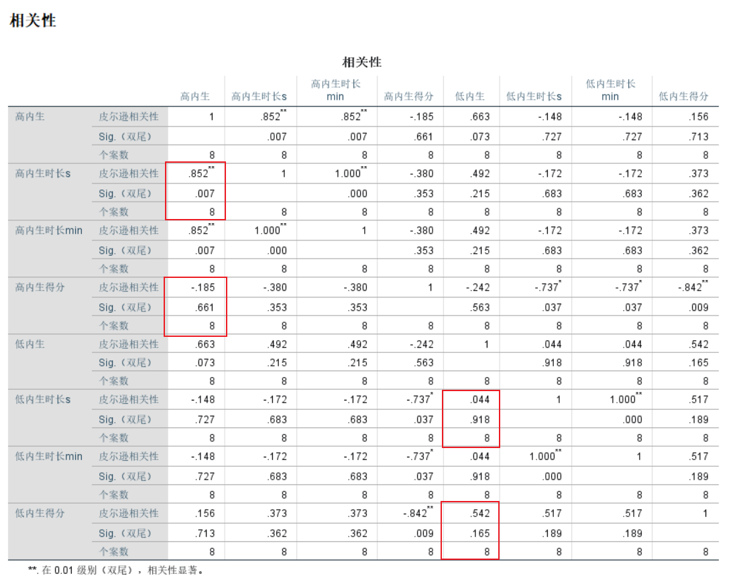
1 | 276 | 4.6 | 60
1.3333333333 | 241 | 4.0166666667 | 60
3 | 258 | 4.3 | 100
3 | 305 | 5.0833333333 | 100
3 | 264 | 4.4 | 60
3 | 265 | 4.4166666667 | 100
3 | 267 | 4.45 | 80
3 | 219 | 3.65 | 60
3 | 362 | 6.0333333333 | 60
3.3333333333 | 269 | 4.4833333333 | 100

11 | 4.3333333333 | 212 | 3.5333333333 | 80
25 | 4.3333333333 | 230 | 3.8333333333 | 100
43 | 4.3333333333 | 239 | 3.9833333333 | 80
6 | 4.6666666667 | 276 | 4.6 | 60
45 | 4.6666666667 | 189 | 3.15 | 100
39 | 5 | 373 | 6.2166666667 | 60
7 | 5 | 367 | 6.1166666667 | 80
28 | 5 | 346 | 5.7666666667 | 100
19 | 5 | 320 | 5.3333333333 | 100

描述统计
 | N | 最小值 | 最大值 | 均值 | 标准 偏差
高内生 | 8 | 4.33 | 5 | 4.625 | 0.27817
高内生时长s | 8 | 189 | 373 | 292.5 | 69.0776
高内生时长min | 8 | 3.15 | 6.22 | 4.875 | 1.15129
高内生得分 | 8 | 60 | 100 | 85 | 17.72811
低内生 | 8 | 1 | 3 | 2.5417 | 0.85333
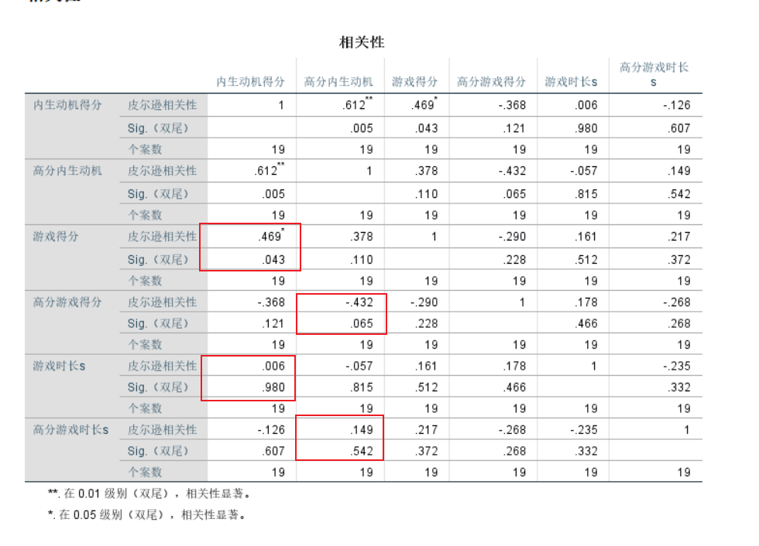
低内生时长s | 8 | 219 | 305 | 261.875 | 25.03961
低内生时长min | 8 | 3.65 | 5.08 | 4.3646 | 0.41733
低内生得分 | 8 | 60 | 100 | 77.5 | 19.82062
有效个案数（成列） | 8

